HPKP動作確認手順
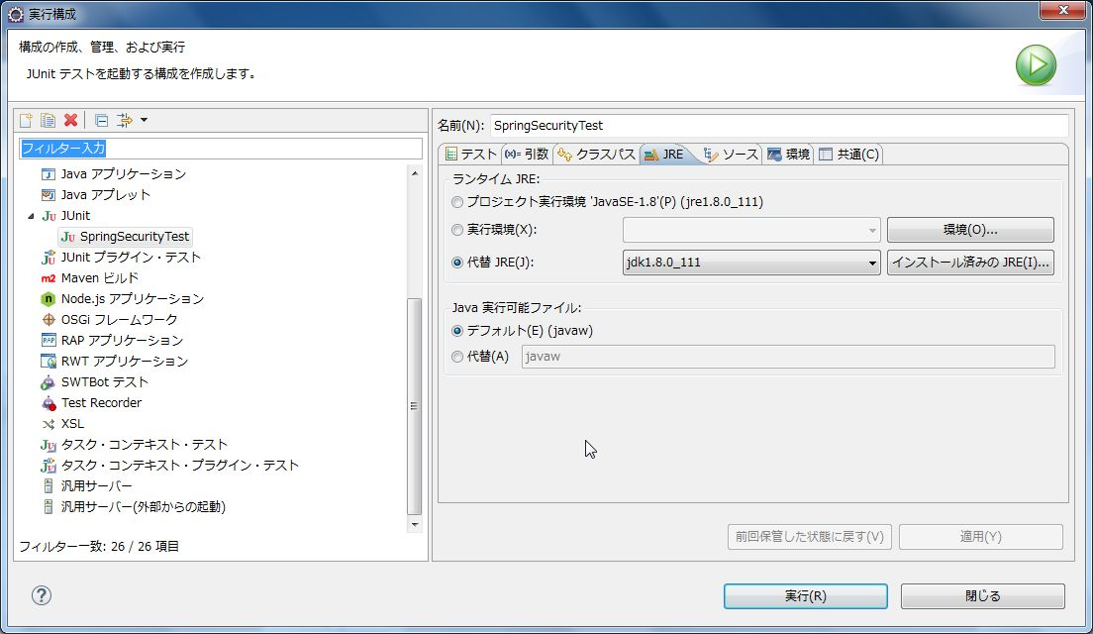
# HPKP動作確認手順
spring-functionaltest-webをAP単体でSSL化するとSSL通信時にエラーが発生するため、以下の方法でHPKPヘッダーの動作確認を行う。
依存関係の変更、ソースの削除を伴うためmasterにマージしないこと。

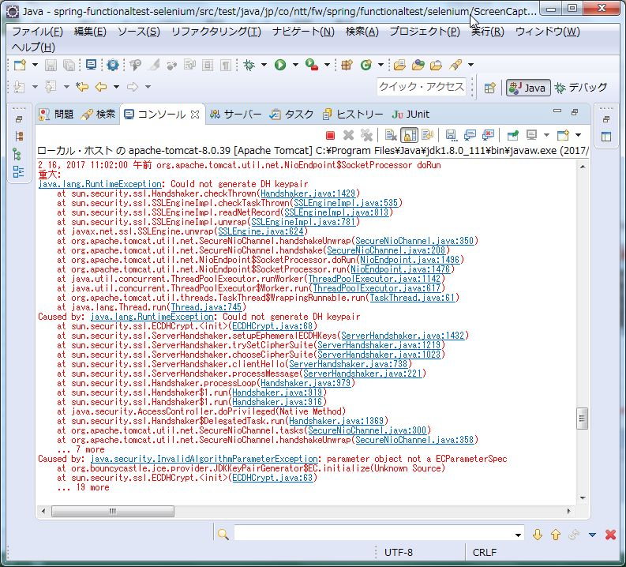

## 環境構築
### 鍵の生成
管理者として実行したコマンドプロンプトにて以下のコマンドを使用して鍵（公開鍵、秘密鍵）を生成する。
（%JAVA_HOME%\jre\lib\security\cacertsに出力される）
 | "%JAVA_HOME%/bin/keytool.exe" -genkey -alias localhost -keyalg RSA -keystore "%JAVA_HOME%\jre\lib\security\cacerts" -storepass changeit -keypass changeit -dname "CN=localhost, OU=TERASOLUNA, O=NTT DATA Corporation, L=Koto-ku, ST=Tokyo, C=JP" -validity 730 -ext san=dns:localhost

### Tomcat Server設定
Tomcatのserver.xmlのSSL Connector（<Connector ～ port="8443" ～ />）に以下の赤字部分を追加する。
（%JAVA_HOME%はフルパスに置き換える）
 | <Connector SSLEnabled="true" clientAuth="false" keystoreFile="%JAVA_HOME%/jre/lib/security/cacerts" keystorePass="changeit" maxThreads="150" port="8443" protocol="org.apache.coyote.http11.Http11NioProtocol" scheme="https" secure="true" sslProtocol="TLS"/>

### ライブラリの除去
SSL通信時のエラー発生を防止するため、spring-functional-webの依存関係から以下のライブラリを除去する。

 | /spring-functionaltest-web/pom.xml
 | groupId | artifactId
 | com.lowagie | itext
 | org.bouncycastle | bcprov-jdk14

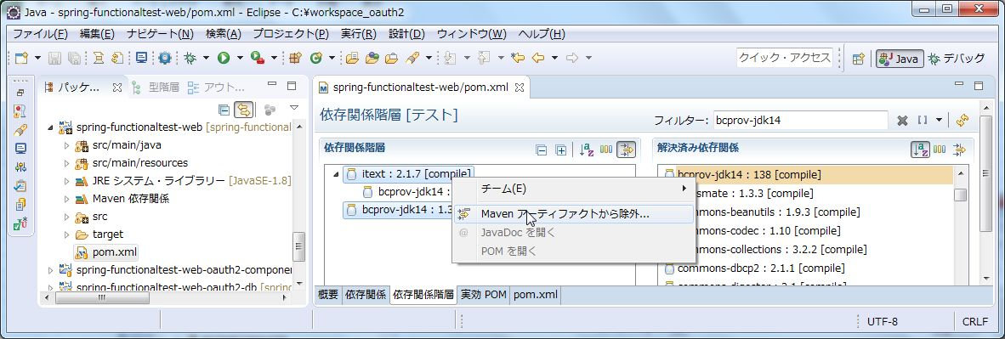

### ソースの削除
上記ライブラリを除去するとコンパイルエラーとなる下記ソースを削除する。
クラスファイルの残骸が残る場合があるため、削除後にspring-functionaltest全体のクリーンを行う。
 | /spring-functionaltest-web/src/main/java/jp/co/ntt/fw/spring/functionaltest/app/fldw/PdfDownloadView.java

### seleniumの接続先の修正
seleniumの接続先URLをhttp://localhost:8080からhttps://localhost:8443に修正する。
 | /spring-functionaltest-selenium/src/test/resources/META-INF/spring/selenium.properties

### テストケースの@Ignoreの除去
HPKPのテストから@Ignoreを除去してテストを有効にする。
 | /spring-functionaltest-selenium/src/test/java/jp/co/ntt/fw/spring/functionaltest/selenium/spsc/SpringSecurityTest.java

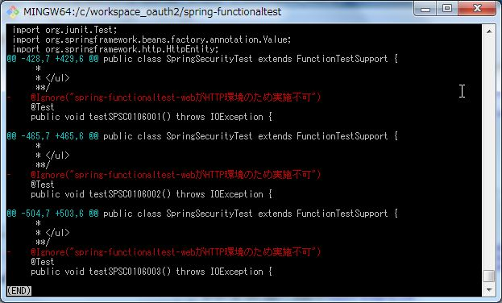

## 動作確認
鍵の生成時に指定したJVMをランタイムJREに指定して、以下のテストケースを実行する。
（鍵を保持するJVMを指定しない場合、SSL証明書の検証でエラーとなりSSL通信ができないため）

 | /spring-functionaltest-selenium/src/test/java/jp/co/ntt/fw/spring/functionaltest/selenium/spsc/SpringSecurityTest.java

